EstacionesLocalizacion
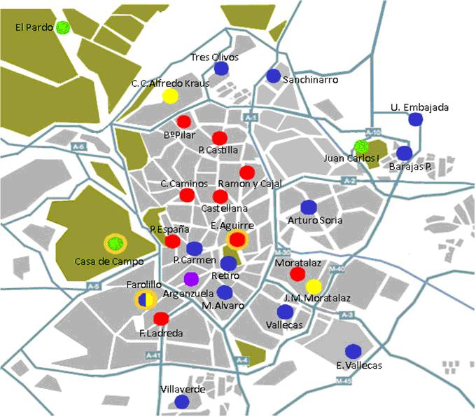
Estacion | Columna1 | Latitud | Longitud
4 | Plaza de España | 40º25´25.98"N | 3º42´43.91"O
8 | Escuelas Aguirre | 40º25´17.63"N | 3º40´56.22"O
11 | Av Ramon y Cajal | 40º27´5.29"N | 3º40´38.5"O
16 | Arturo Soria | 40º 26' 24,17" N | 3º 38' 21,24'' W
17 | Villaverde Alto | 40º 20' 49,56"N | 3º 42' 47,98" W
18 | Calle Farolillo | 40º 23' 41,20'' N | 3º 43' 54,60'' W
24 | Casa de campo | 40º 25' 09,68'' N | 3º 44' 50,44'' W
25 | Santa Eugenia
27 | Barajas | 40º 28' 36,94'' N | 3º 34' 48,10'' W
35 | Plaza del carmen | 40º25´9.15"N | 3º42´11.4"O
36 | Moratalaz | 40º 24' 28,64'' N | 3º 38' 43,06'' W
38 | Cuatro Caminos | 40º26´43.97"N | 3º42´25.64"O
39 | Barrio del pilar | 40º28´41.64"N | 3º42´41.53"O
40 | Vallecas | 40º 23' 17,34'' N | 3º 39' 05,48'' W
47 | Mendez Alavaro | 40º 23' 53" N | 3º 41' 12" O
48 | Paseo Castellana | 40º26´23.61"N | 3º41´25.34"O
49 | Retiro | 40º24´52"N | 3º40´57.3"O
50 | Plaza Castilla | 40º27´56.1"N | 3º41´19.48"O
54 | Ensanche de Vallecas | 40º 22' 22'' N | 3º 36' 43'' O
55 | Urb. Embajada | 40º 27' 45'' N | 3º 34' 50'' W
56 | Plaza Fernandez Ladreda | 40º 23' 05'' N | 3º 43' 7'' W
57 | Sanchinarro | 40º 29' 39,1" N | 3º 39' 37,8" O
58 | El Pardo | 40º 31' 5" N | 3º 46' 28,6" O
59 | Parque JCI | 40º 27' 54'' N | 3º 36' 32'' W
60 | Tres Olivos | 40º 30' 02'' N | 3º 41' 23' O

